需求简述
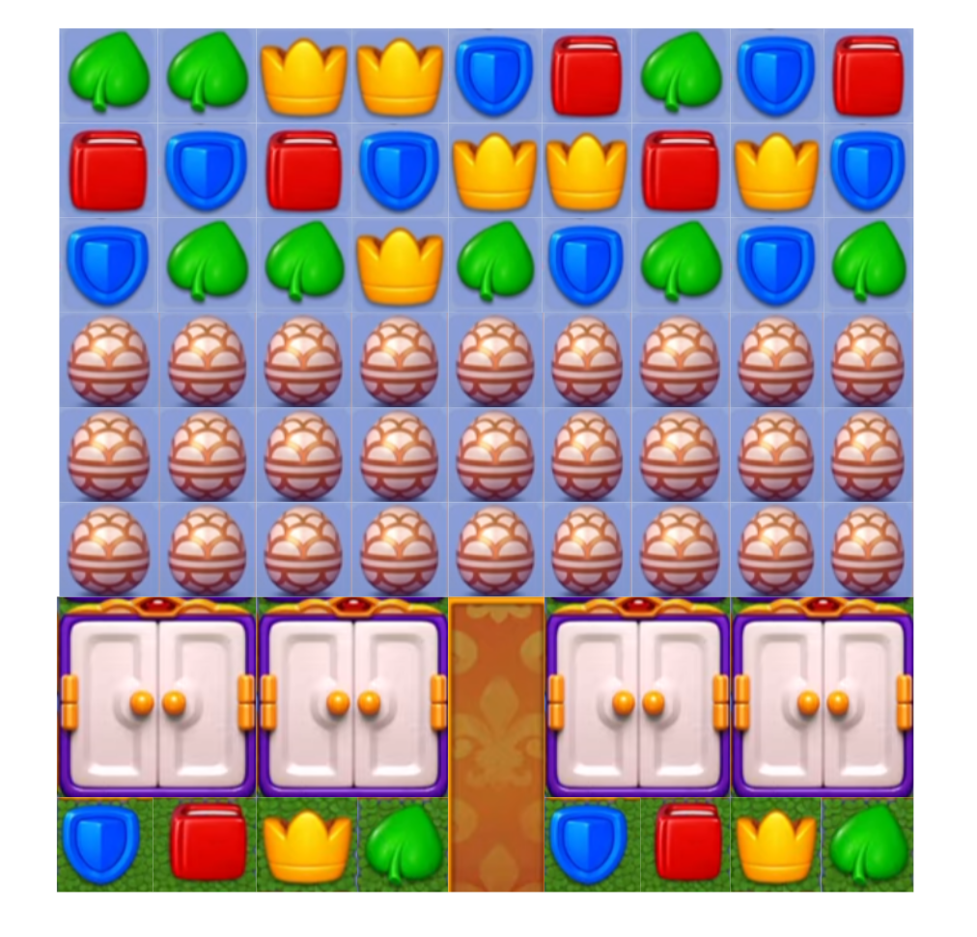
需求简述
 | ———本文档处于草案阶段，需求简述描述需求思路————

 | A | 框架脑图

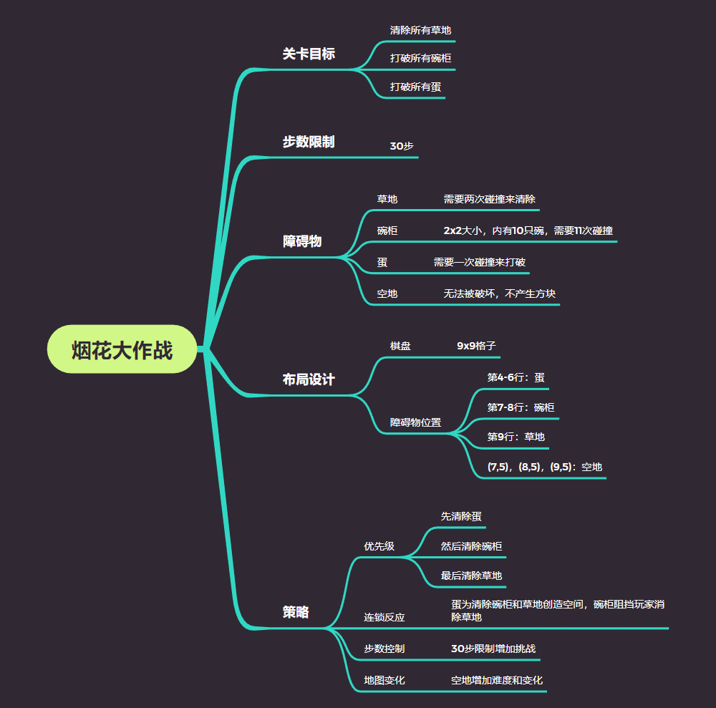

 | B | 流程图

 | C | 关卡内容

 |  | 关卡目标：清除所有草地、打破所有碗柜、打破所有蛋。
 |  | 步数限制：30步。
 |  | 障碍物：
 |  |  | 草地：可放置方块，需两次碰撞清除。
 |  |  | 碗柜：2x2大小，含10只碗，需11次碰撞清除。
 |  |  | 蛋：需要一次碰撞来打破。
 |  |  | 空地：没有任何东西，不能被碰撞破环，也不会有方块。
 |  | 布局设计：
 |  |  | 棋盘尺寸：9x9格子。
 |  |  | 障碍物位置：
 |  |  |  | 蛋：布置在棋盘的第4-6行，覆盖大量区域。
 |  |  |  | 碗柜：布置在棋盘的第7-8行，形成需要多次碰撞的情况。
 |  |  |  | 草地：布置在棋盘的第9行，均匀分布。
 |  |  |  | （7，5）（8，5）（9，5）为空地
 |  | 具体设计：
 |  |  | 多重障碍：利用草地、碗柜和蛋作为多重障碍，增加关卡的挑战性。
 |  |  | 策略：玩家需要优先清除蛋（位于第4-6行），这将为接下来打开碗柜（第7-8行）和清理草地（第9行）创造空间。
 |  |  | 连锁反应：设计蛋覆盖的较大区域，为清除碗柜和草地创造空间。碗柜需要多次碰撞，使关卡有一定难度，并且碗柜可以保护下方较为易清除的草地不被清除，使草地的存在更有意义，也进一步提升关卡难度。
 |  |  | 步数控制：30步限制确保关卡具有一定的挑战性但不过于困难。
 |  |  | 改变地图：通过加入一些空地来改变地图，使游戏更具变化，也在一定程度上增加了难度。
 |  | 可选提示：
 |  |  | 用例1：步数限制测试：测试在30步内完成关卡目标。
 |  |  | 用例2：障碍物交互测试：测试清除草地、打破碗柜和蛋的效果。

 | D | 参考图

美术需求
美术需求

 | 编号 | 资源类型 | 资源名称 | 子列表 | 需求描述 | 参考图 | 版本号 | 优先级 | 预计工时 | 负责人 | 状态 | 备注
 | 1 | 图片 | 草地上的方块
 | 2 | 图片 | 碗柜 |  |  | 
 | 3 | 图片 | 蛋
 | 4 | 图片 | 方块
 | 5 | 图片 | 空地
 | 6 | 图片 | 火箭
 | 7 | 图片 | 炸弹
 | 8 | 图片 | 飞行器
 | 9 | 动画
 | 10
 | 11
 | 12
 | 13
 | 14
 | 15
 | 16
 | 17
 | 18
 | 19
 | 20
 | 21
 | 22
 | 23
 | 24
 | 25
 | 26
 | 27
 | 28
 | 29

